Trang_bìa
Posts and Telecommunications Institute of Technology |  |  |  |  |  |  | Thiết kế |  | Tài liệu phát triển |  | Tên hệ thống |  | Website rủ rê đi ăn chung |  |  |  | Người tạo |  | HaPT | Ngày tạo |  | 2018-09-30
 |  |  |  |  |  |  |  |  |  |  |  |  |  |  |  |  | Người cập nhật |  |  | Ngày cập nhật
 |  |  |  |  |  |  |  |  |  |  | Màn hình (ID) |  | View detail location |  | Màn hình (Tên) |  | Màn hình xem chi tiết địa điểm

 | WEBSITE ANCUNG Tài liệu phát triển hệ thống

 | Version 1.0

 |  |  |  |  |  |  |  |  |  | 1. Mục đích |  |  | 7. Giao diện màn hình
 |  |  |  |  |  |  |  |  |  | 2. Giới hạn hoạt động |  |  | 8. Danh sách hạng mục
 |  |  |  |  |  |  |  |  |  | 3. Giới hạn hệ thống |  |  | 9. Khái quát chức năng
 |  |  |  |  |  |  |  |  |  | 4. Chức năng liên quan |  |  | 10. Xử lý chi tiết
 |  |  |  |  |  |  |  |  |  | 5. Không bao gồm
 |  |  |  |  |  |  |  |  |  | 6. Sơ đồ

Posts and Telecommunications Institute of Technology |  |  |  |  |  |  | Thiết kế |  | Tài liệu phát triển |  | Tên hệ thống |  | Website rủ rê đi ăn chung |  |  |  | Người tạo |  | HaPT | Ngày tạo |  | 2018-09-30
 |  |  |  |  |  |  |  |  |  |  |  |  |  |  |  |  | Người cập nhật |  |  | Ngày cập nhật
 |  |  |  |  |  |  |  |  |  |  | Màn hình (ID) |  | View detail location |  | Màn hình (Tên) |  | Màn hình xem chi tiết địa điểm

 | Lịch sử chỉnh sửa

 | Ver |  | Ngày cập nhật |  |  | Nội dung cập nhật |  |  |  |  |  |  | Người cập nhật
 |  |  |  |  |  |  |  |  |  |  |  |  |  | Ngày duyệt |  | Người duyệt |  | Ngày duyệt |  |  | Người duyệt
 | 1 |  | 2018-09-30 |  |  | Tạo mới |  |  |  |  |  |  | HaPT

Posts and Telecommunications Institute of Technology |  |  |  |  |  |  | Thiết kế |  | Tài liệu phát triển |  | Tên hệ thống |  | Website rủ rê đi ăn chung |  |  |  | Người tạo |  | HaPT | Ngày tạo |  | 2018-09-30
 |  |  |  |  |  |  |  |  |  |  |  |  |  |  |  |  | Người cập nhật |  |  | Ngày cập nhật
 |  |  |  |  |  |  |  |  |  |  | Màn hình (ID) |  | View detail location |  | Màn hình (Tên) |  | Màn hình xem chi tiết địa điểm

 | 1. Mục đích
 |  | - Dùng để xem chi tiết thông tin về địa điểm ăn uống
 |  | - Người sử dụng có thể chia sẻ địa điểm ăn uống thông qua facebook
 |  | - Nhấn nút Get direction, hiển thị chỉ đường đi từ vị trí hiện tại đến địa điểm quán trên map.

 | 2. Giới hạn hoạt động
 |  | Không có

 | 3. Giới hạn hệ thống
 |  | Không có

 | 4. Chức năng liên quan
 |  | Không có

 | 5. Không bao gồm
 |  | Không có

Posts and Telecommunications Institute of Technology |  |  |  |  |  |  | Thiết kế |  | Tài liệu phát triển |  | Tên hệ thống |  | Website rủ rê đi ăn chung |  |  |  | Người tạo |  | HaPT | Ngày tạo |  | 2018-09-30
 |  |  |  |  |  |  |  |  |  |  |  |  |  |  |  |  | Người cập nhật |  |  | Ngày cập nhật
 |  |  |  |  |  |  |  |  |  |  | Màn hình (ID) |  | View detail location |  | Màn hình (Tên) |  | Màn hình xem chi tiết địa điểm

màn hình xem chi tiết địa điểm
 | 6. Sơ đồ

Thực hiện các chức năng như xem, lấy chỉ đường
Màn hình chính

Restaurant

 | Table

 |  |  | № | Loại | Tên |  |  |  |  |  | I/O | Ghi chú
 |  |  | 1 | M | Restaurant |  |  | Table Restaurant |  |  | O
 |  |  | 2
 |  |  | 4
 |  |  | 5
 |  |  | 6
 |  |  | 7
 |  |  | 8
 |  |  | 9
 |  |  | 10

 |  |  |  | ※ Loại (M: Master / T: Transaction table / Ⅰ: INI file / W: work table / V: view / S: stored procedures / L: SQL loader / F: file)

Thiết_kế
Posts and Telecommunications Institute of Technology |  |  |  |  |  |  | Thiết kế |  |  |  | Tài liệu phát triển |  | Tên hệ thống |  |  | Website rủ rê đi ăn chung |  |  |  |  |  | Người tạo | HaPT | Ngày tạo | 2018-09-30
 |  |  |  |  |  |  |  |  |  |  |  |  |  |  |  |  |  |  |  |  |  | Người cập nhật |  | Ngày cập nhật
 |  |  |  |  |  |  |  |  |  |  |  |  | Màn hình (ID) |  |  | View detail location |  |  |  | Màn hình (Tên) |  | Màn hình xem chi tiết địa điểm

 | 7. Giao diện màn hình

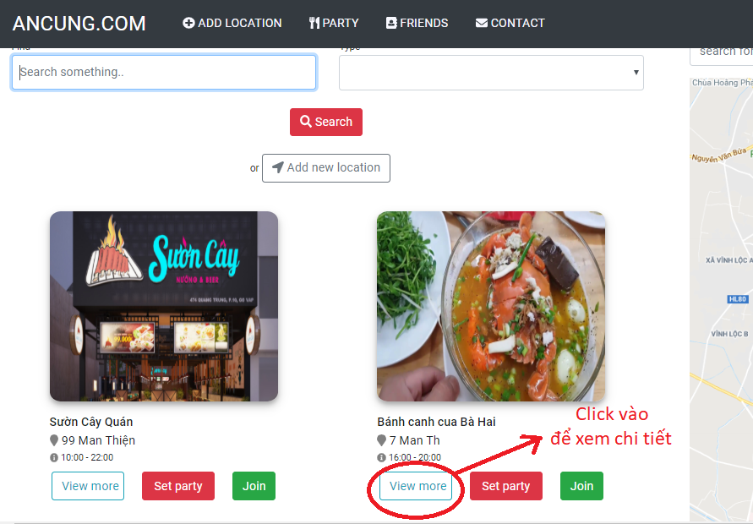

Version 1.0

 |  |  |  |  | ex: | http://localhost:4200/quanan/5b72f96c10e36797909c8c9d

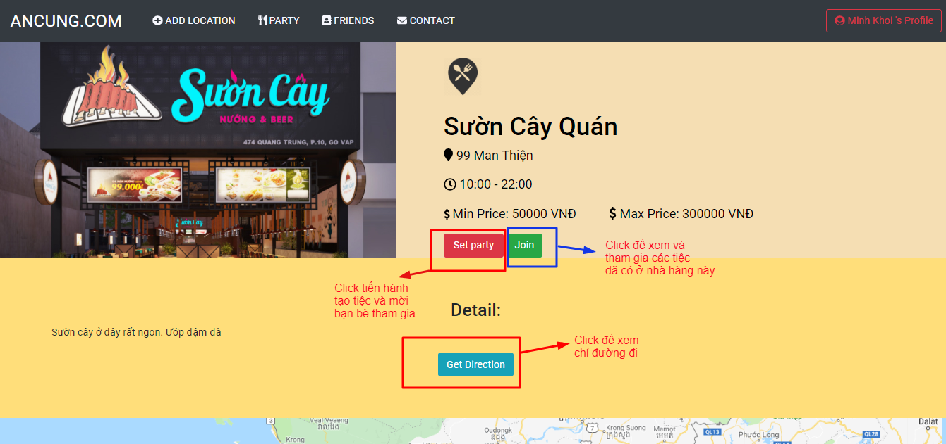

Posts and Telecommunications Institute of Technology |  |  |  |  |  |  | Thiết kế |  |  |  | Tài liệu phát triển |  | Tên hệ thống |  |  | Website rủ rê đi ăn chung |  |  |  |  |  | Người tạo | HaPT | Ngày tạo | 2018-09-30
 |  |  |  |  |  |  |  |  |  |  |  |  |  |  |  |  |  |  |  |  |  | Người cập nhật |  | Ngày cập nhật
 |  |  |  |  |  |  |  |  |  |  |  |  | Màn hình (ID) |  |  | View detail location |  |  |  | Màn hình (Tên) |  | Màn hình xem chi tiết địa điểm

 | 8. Danh sách hạng mục

 |  | [Vùng nút]
 |  | № | Tên hạng mục |  |  |  |  |  | Control |  |  |  |  | Ghi chú
 |  | 1 | Set party |  |  |  |  |  | Button |  |  |  |  | tạo tiệc và gửi mail rủ bạn bè
 |  | 2 | Join |  |  |  |  |  | Button |  |  |  |  | xem các tiệc sẵn có và tham gia
 |  | 3 | Get direction |  |  |  |  |  | Button |  |  |  |  | Xem chỉ đường
 |  | 4 | Like on facebook |  |  |  |  |  | Button |  |  |  |  | Like và share trên facebook địa điểm này

Posts and Telecommunications Institute of Technology |  |  |  |  |  |  | Thiết kế |  |  |  | Tài liệu phát triển |  | Tên hệ thống |  |  | Website rủ rê đi ăn chung |  |  |  |  |  | Người tạo | HaPT | Ngày tạo | 2018-09-30
 |  |  |  |  |  |  |  |  |  |  |  |  |  |  |  |  |  |  |  |  |  | Người cập nhật |  | Ngày cập nhật
 |  |  |  |  |  |  |  |  |  |  |  |  | Màn hình (ID) |  |  | View detail location |  |  |  | Màn hình (Tên) |  | Màn hình xem chi tiết địa điểm

 | 9. Khái quát chức năng
 |  | (1) Hiển thị ban đầu
 |  |  | 1. Từ màn hình chính, chuyển sang màn hình xem chi tiết khi nhấn View detail |  |  |  |  |  |  |  |  |  |  |  | (client file quanan.component.ts)
 |  |  | 2. Hiển thị thông tin địa điểm ăn uống tương ứng qua id của quán đó
 |  | (2) Xử lý
 |  |  | 1. Nhấn nút Join thì hiển thị popup xem các tiệc hiện có ở nhà hàng và Join nếu muốn
 |  |  | 2. Nhấn nút Set party thì hiển thị popup tạo mới tiệc và rủ bạn bè tham gia tiệc
 |  |  | 3. Nhấn nút Get direction thì thực hiện chỉ đường đi đến địa điểm đó.
 |  |  | 4. Nhấn nút Like và share trên mạng xã hội facebook

Posts and Telecommunications Institute of Technology |  |  |  |  |  |  | Thiết kế |  |  |  | Tài liệu phát triển |  | Tên hệ thống |  |  | Website rủ rê đi ăn chung |  |  |  |  |  | Người tạo | HaPT | Ngày tạo | 2018-09-30
 |  |  |  |  |  |  |  |  |  |  |  |  |  |  |  |  |  |  |  |  |  | Người cập nhật |  | Ngày cập nhật
 |  |  |  |  |  |  |  |  |  |  |  |  | Màn hình (ID) |  |  | View detail location |  |  |  | Màn hình (Tên) |  | Màn hình xem chi tiết địa điểm

 | 10. Xử lý chi tiết
 |  | (1) Hiển thị ban đầu
 |  |  | 1. Từ màn hình chính, nhấn nút view more để chuyển sang màn hình xem chi tiết
 |  |  | 2. Thực hiện khởi tạo màn hình ban đầu

 |  |  |  | [Vùng nút]
 |  |  |  | № | Tên hạng mục |  |  |  | Nội dung hiển thị |  |  |  |  |  |  |  |  | Giá trị |  |  | Sử dụng |  | Ghi chú
 |  |  |  | 1 | Join |  |  |  |  |  |  |  |  |  |  |  |  |  |  |  | Có thể
 |  |  |  | 2 | Set party |  |  |  |  |  |  |  |  |  |  |  |  |  |  |  | Có thể
 |  |  |  | 3 | Get Direction |  |  |  |  |  |  |  |  |  |  |  |  |  |  |  | Có thể

 |  | (2) Xử lý
 |  |  |  | 1. Nhấn nút Viewmore ở màn hình chính thì thực hiện chuyển sang màn hình chi tiết địa điểm |  |  |  |  |  |  |  |  |  |  |  |  |  |  | (Client File: quanan.componet.html)
 |  |  |  |  |  | (1) Lấy thông tin địa điẻm
 |  |  |  |  |  | Table trích xuất |  | Restaurant
 |  |  |  |  |  | Điều kiện |  |  |  | restaurant.id |  |  |  |  | = | [param].idRestaurant

 |  |  |  | 2. Xử lý khi nhấn nút Join

 |  |  |  |  | a. Truyền sang id địa đểm để hiển thị danh sách các tiệc đang có của địa điểm |  |  |  |  |  |  |  |  |  |  |  | (Client file info.component.ts , Server flie: party.service.js)

 |  |  |  | 3. Xử lý khi nhấn nút Create party
 |  |  |  |  | a. Truyền sang id của địa điểm để hiển thị popup thêm mới tiệc |  |  |  |  |  |  |  |  |  |  | (Client file info.component.ts , Server flie: party.service.js)

 |  |  |  | 4. Xử lý khi nhấn nút Get Direction |  |  |  |  |  |  |  | (Client file info.component.ts )
 |  |  |  |  | a. | Lấy vị trí hiện tại
 |  |  |  |  | b. Lấy thông tin địa điểm qua id từ param |  |  |  |  |  |  | (Client file quan-an.servervice.ts , Server flie: restaurant.service.js)
 |  |  |  |  | c. Chỉ đường

